상품제안서
플루보 에어로플러스 맥세이프 3IN1 고속무선충전기(갤럭시워치&애플워치 호환) | 상품코드: F31469

 |  |  |  |  |  |  | 02-412-0044 | www.easy1.co.kr
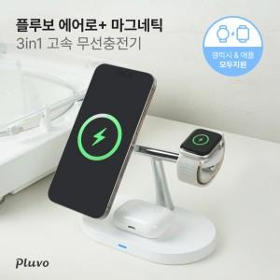

【상세/제작정보】 | 3가지 제품 동시에 충전이 가능한 스마트한 3IN1 멀티 무선충전기

【인쇄/포장옵션】 | 레이저, 컬러필름인쇄 / 포장지포장

【공급단가】 | 수량 | 30~ | 50~ | 100~ | 300~ | 500~
*VAT별도 | 단가 | 15,340원 | 15,090원 | 14,720원 | 14,350원 | 14,110원

【상품 URL】 | http://www.easy1.co.kr/src/goods_detail.php?gdno=31469

